eGift
NARUDŽBENICA - KONZUM ELEKTRONSKA POKLON KARTICA

Podaci o tvrtki

Naziv tvrtke:
Adresa sjedišta:
Mjesto:
Poštanski broj:
Matični broj:
OIB:
IBAN:
Osoba ovlaštena za zastupanje:
Naziv radnog mjesta osobe ovlaštene za zastupanje:
Kontakt osoba:
Broj telefona:
E-mail kontakt koji će se koristiti za vrijeme trajanja ugovora:
Broj mobilnog telefona na koji ćemo vam poslati lozinku za otvaranja e-kartica:
Način plaćanja:
Obveznik zaprimanja eRačuna u postupcima javne nabave:

Narudžbenica br: |  |  |  | Datum narudžbe: | 21.02.2023

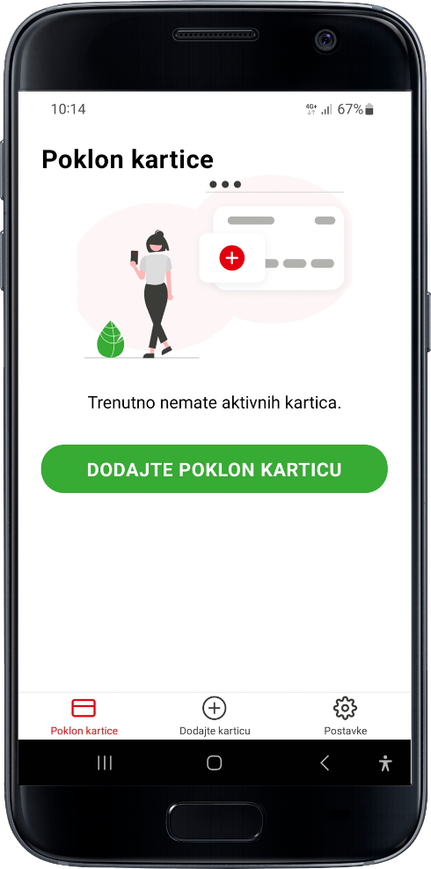
Ovim putem neopozivo naručujemo:

Redni broj | Vrijednost eGift kartica | Količina | Iznos EUR

1 |  |  | 0.00 €
2 |  |  | 0.00 €
3 |  |  | 0.00 €
4 |  |  | 0.00 €
5 |  |  | 0.00 €
 | UKUPNO |  | 0.00 €

Naručitelj:

Slanjem narudžbenice prihvaćate:
Opći uvjeti korištenja Konzum eGift mobilne aplikacije
Pravila korištenja Konzum Poklon kartice za pravne subjekte

